Ej1
Registro | Nombre | Edad | Grado Estudios
1 | Alejandra | 59 | Maestría
2 | Benito | 35 | Licenciatura
3 | Saul | 54 | Doctorado
4 | Pedro | 49 | Bachillerato | n=34
5 | Rodrigo | 33 | Maestría | Grado Estudios | f | fr | %fr
6 | Andres | 64 | Licenciatura | Bachillerato | 6 | 0.18
7 | Paula | 38 | Licenciatura | Licenciatura | 10 | 0.29
8 | Sofía | 45 | Maestría | Maestría | 15 | 0.44
9 | Gael | 34 | Licenciatura | Doctorado | 3 | 0.09
10 | Antonio | 22 | Bachillerato | TOTAL | 0 | 1.00
11 | Bertha | 54 | Maestría
12 | Daniela | 50 | Maestría
13 | Laura | 63 | Maestría
14 | Cecilia | 18 | Bachillerato
15 | Claudia | 32 | Licenciatura
16 | Eréndira | 64 | Maestría
17 | Rubén | 65 | Maestría
18 | Camilo | 35 | Licenciatura
19 | Ángel | 65 | Doctorado
20 | Danilo | 31 | Maestría
21 | Raul | 28 | Bachillerato
22 | Diego | 46 | Maestría
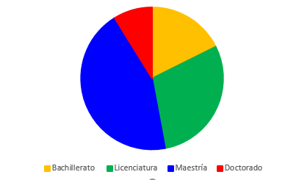
23 | Esperanza | 56 | Maestría
24 | Diana Arellano | 31 | Licenciatura
25 | Rodrigo Romero | 22 | Bachillerato
26 | Darío González Ordoñez | 65 | Maestría
27 | Mariana Fuentes Cruz | 56 | Licenciatura
28 | Bruno | 23 | Bachillerato
29 | Franco | 54 | Maestría
30 | Lorenzo | 40 | Licenciatura
31 | Emiliano | 42 | Maestría
32 | Brisa | 51 | Doctorado
33 | Giselle Gomez | 45 | Maestría
34 | Fernanda Camacho | 55 | Licenciatura

